Performance Bengkel Adam Malik
CPUS |  | ACTUAL |  |  |  |  |  |  | TGT SETTING WEEKLY |  |  |  |  |  | % VS TGT WEEKLY
 |  | W1 | W2 | W3 | W4 | W5 | Avg/ Week | Avg/ Day | W1 | W2 | W3 | W4 | W5 | Avg/ Week | W1 | W2 | W3 | W4 | W5 | Avg/ Week | SUM ASIIST | TGT FM | VS FM
JAN |  | 456 | 335 | 325 | 317 |  | 358.25 | 63.688888889 | 450 | 338 | 332 | 297 |  | 354.25 | 101% | 99% | 98% | 107% |  | 101% | 1433 | 1,417 | 101%
FEB |  | 330 | 338 | 380 | 295 |  | 335.75 | 63.952380952 | 323 | 340 | 308 | 340 |  | 327.75 | 102% | 99% | 123% | 87% |  | 103% | 1343 | 1,311 | 102%
MAR |  | 300 | 385 | 273 | 284 | 156 | 279.6 | 68.195121951 | 302 | 320 | 345 | 345 | 152 | 292.8 | 99% | 120% | 79% | 82% | 103% | 97% | 1398 | 1,464 | 95%
APR |  | 184 | 403 | 322 | 345 | 122 | 275.2 | 59.826086957 | 178 | 391 | 391 | 391 | 284 | 327 | 103% | 103% | 82% | 88% | 43% | 84% | 1376 | 1,635 | 84%
MEI |  | 337 | 256 | 291 | 310 | 126 | 264 | 64.390243902 | 382 | 286 | 350 | 286 |  | 326 | 88% | 90% | 83% | 108% |  | 92% | 1320 | 1,304 | 101%
JUN |  | 330 | 387 | 326 |  |  | 347.66666667 | 231.77777778 | 310 | 379 | 310 | 379 | 138 | 303.2 | 106% | 102% | 105% | 0% | 0% | 63% | 1043 | 1,515 | 69%
JUL |  |  |  |  |  |  |  |  |  |  |  |  |  |  |  |  |  |  |  |  | 0 | 1,547 | 0%
AGU |  |  |  |  |  |  |  |  |  |  |  |  |  |  |  |  |  |  |  |  | 0 | 1,338 | 0%
SEP |  |  |  |  |  |  |  |  |  |  |  |  |  |  |  |  |  |  |  |  | 0 | 1,459 | 0%
OKT |  |  |  |  |  |  |  |  |  |  |  |  |  |  |  |  |  |  |  |  | 0 | 1,548 | 0%
NOV |  |  |  |  |  |  |  |  |  |  |  |  |  |  |  |  |  |  |  |  | 0 | 1,381 | 0%
DES |  |  |  |  |  |  |  |  |  |  |  |  |  |  |  |  |  |  |  |  | 0 | 1,758 | 0%
 |  |  |  |  |  |  |  |  |  |  |  |  |  |  |  |  |  |  |  |  | 7913 | 8,646 | -733

 |  | TARGET CABANG

 | 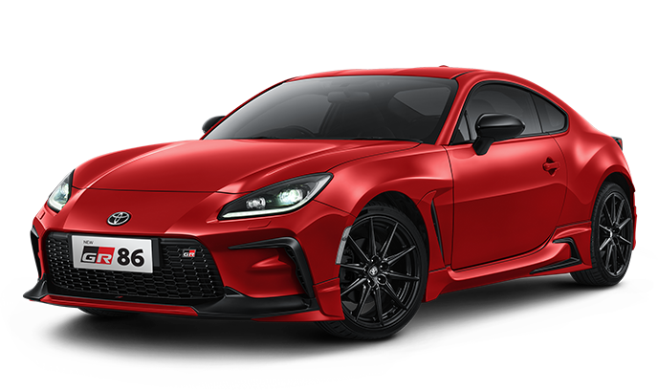
 |  |  |  |  |  |  |  |  |  |  | per bulan |  |  |  |  | ⬇️ per hari |  |  |  |  | actual |  |  | per hari | ⬇️ selisih | % progress

 |  |  |  |  |  | CPUS |  |  |  |  | 1,515 |  |  |  |  | 69 |  |  |  |  | 1,262 |  |  | 68 | (12) | 99%

 | ACT VS FULL MONTH |  |  |  |  | TMO |  |  |  |  | 5,799 |  |  |  |  | 264 |  |  |  |  | 5,150 |  |  | 278 | 274 | 106%
 | CPUS |  | 83% |  | 253

 | TMO |  | 89% |  | 649 | PART |  |  |  |  | 982,599 |  |  |  |  | 44,664 |  |  |  |  | 1,086,760 |  |  | 58,744 | 260,484 | 132%

 | PART |  | 111% |  | (104,161)
 |  |  |  |  |  | REV. |  |  |  |  | 2,689,238 |  |  |  |  | 122,238 |  |  |  |  | 2,240,358 |  |  | 121,100 | (21,047) | 99%
 | REV. |  | 83% |  | 448,880

